问题
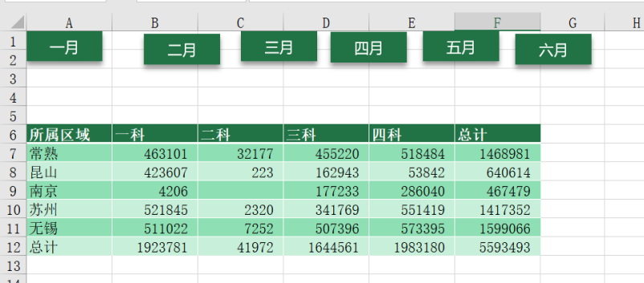
 |  | 课后小练习

任务：
 | 在一月表中使用矩形创建六个按钮，分别链接到一月到六月六张表格，完成效果见下图。

